Dist. Normal
 | Probabilidad Normal

 | 1.- El promedio que un estudiante consume helados polito es de 16 cada medio año con una
 | desviación del 4,5. Determine la probabilidad de que:
 | a) Se coma más de 20 helados polito.
 | b) Se coma entre 10 y 15 helados polito.

 | Z=x-µ/ⱷ
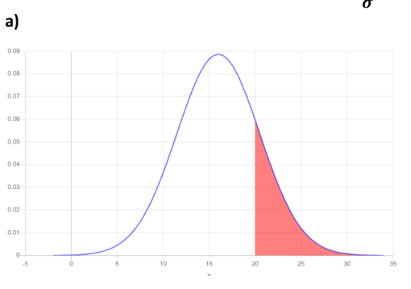
 | Literal A
x= | 20 | z= | 0.88888888889 | ≈ | 0.3159 | 0.5
µ= | 16
ⱷ= | 4.5

 |  | P(x≥20)= | 0.1841 | 18.41 | 18.41%

 | Literal B
x1= | 10 | z1= | -1.3333333333 | ≈ | 0.4032
x2= | 15
µ= | 16 | z2= | -0.22222222222 | ≈ | 0.0793
ⱷ= | 4.5

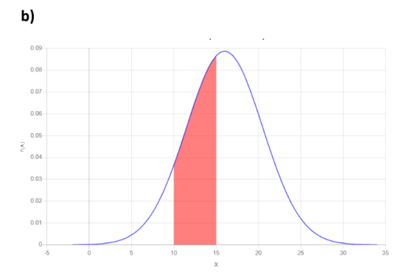
 |  | P(10≤x≤15)= | 0.3239 | 32.39 | 32.39%

